상품제안서
자개 공주손거울 (전통문양) | 상품코드: F23836

 |  |  |  |  |  |  | 02-412-0044 | www.easy1.co.kr
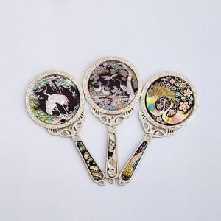

【상세/제작정보】 | 자개로고주문제작 100개이상 무료 100개미만 40,000원 (vat별도) 카톤 50개 택배비 5,000원 vat별도

【인쇄/포장옵션】 | / 기본케이스+선물포장

【공급단가】 | 수량 | 100~ | 300~ | 500~ | 1,000~ | 3,000~
*VAT별도 | 단가 | 10,620원 | 10,450원 | 10,200원 | 9,940원 | 9,770원

【상품 URL】 | https://dev.easy1.co.kr:443/src/goods_detail.php?gdno=23836

